標準的な様式（裏）
就労証明書（Excel版・PDF版）様式及び記載要領について

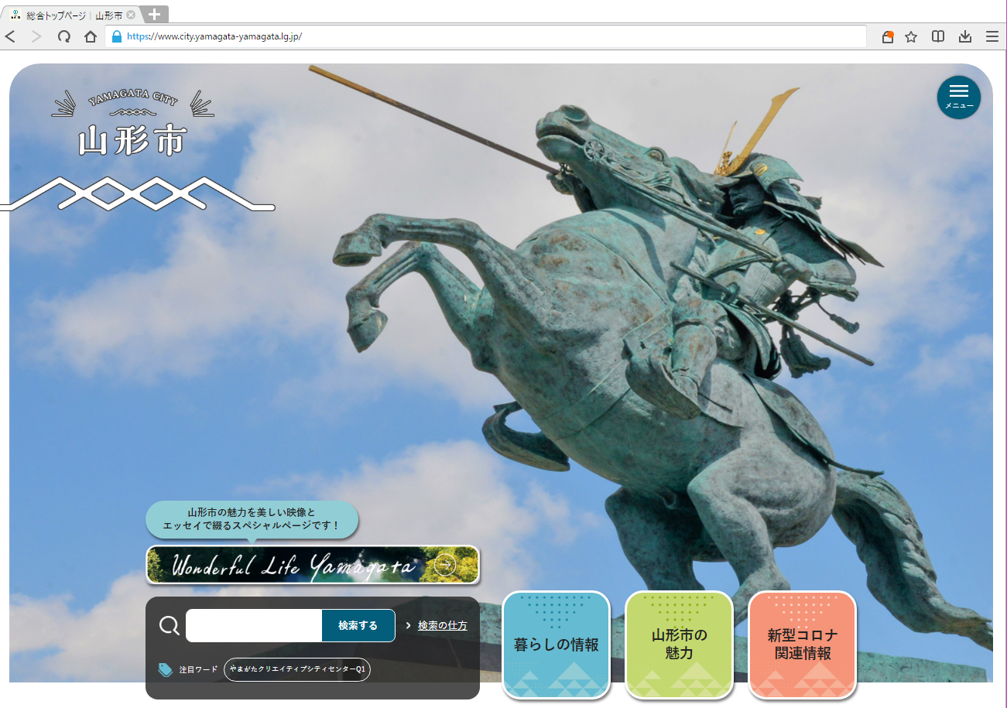
メニュー

＜アクセス方法＞
山形市公式ホームページのTOPページで検索
または、
右上の「メニュー」→「子育て」→「保育園・保育所の利用」→「令和８年度 認可保育所等の利用申し込み受付について」へアクセス
ページ内の【利用案内・申請書類等】の『就労に係る様式』に以下の様式等が掲載してあります。
・就労証明書（PDF）
・就労証明書（Excel）
・就労証明書【記載上の注意事項】

記入上の注意

1 | 事業所による押印は不要です。
2 | 記入に誤りがあった場合は、訂正箇所を二重線で消してください（訂正印は不要です）。
3 | 自営業の方（株式会社・有限会社・財団法人以外）は就労証明書と併せて、事業をしていることが分かるもの（税の申告書・開業届・営業許可証・出荷証明書など）の写しを添付してください。

よくある質問

Q.「No.6就労時間」
休憩時間を含めてください。
また、育児短時間勤務制度を利用している場合でも、制度利用前の雇用契約に基づく就労時間（残業時間除く）を記載してください。
Q.「No.13保育士等としての勤務実態の有無」
認可保育所に看護師として勤務している職員は該当しますか？
A.該当します。保育士、幼稚園教諭、保育教諭、小学校教諭、養護教諭、看護師、山形県子育て支援員研修（地域型保育コース）を修了した者等みなし保育士を含めて、保育士等として勤務実態がある場合には「有」または「有（予定）」を選択してください。判断に迷われる場合には、下記までお問合せください。

Q.「No.7就労実績」
育児休業中で直近の３ヶ月において１ヶ月分の就労実績がない場合、どのように記載したらいいですか？
A.育児休業等取得前の（産休・育休等取得月を除いた）就労実績を記載してください。新規採用等の場合には今後の見込みを記載してください。

Q.就労証明書の提出はどのような方法がありますか。
A.令和８年度の山形市認可保育所等利用申込においては、２種類の提出方法があります。
➀

上記のほか、就労証明書（データ版）様式及び詳しい記載要領については、 山形市公式ホームページに掲載しておりますのでご確認ください。

 |  | ≪問合せ先≫ 山形市役所こども未来部保育育成課 ＴＥＬ 023-641-1212（内線573・536・535）

